Chi tiết địa chất
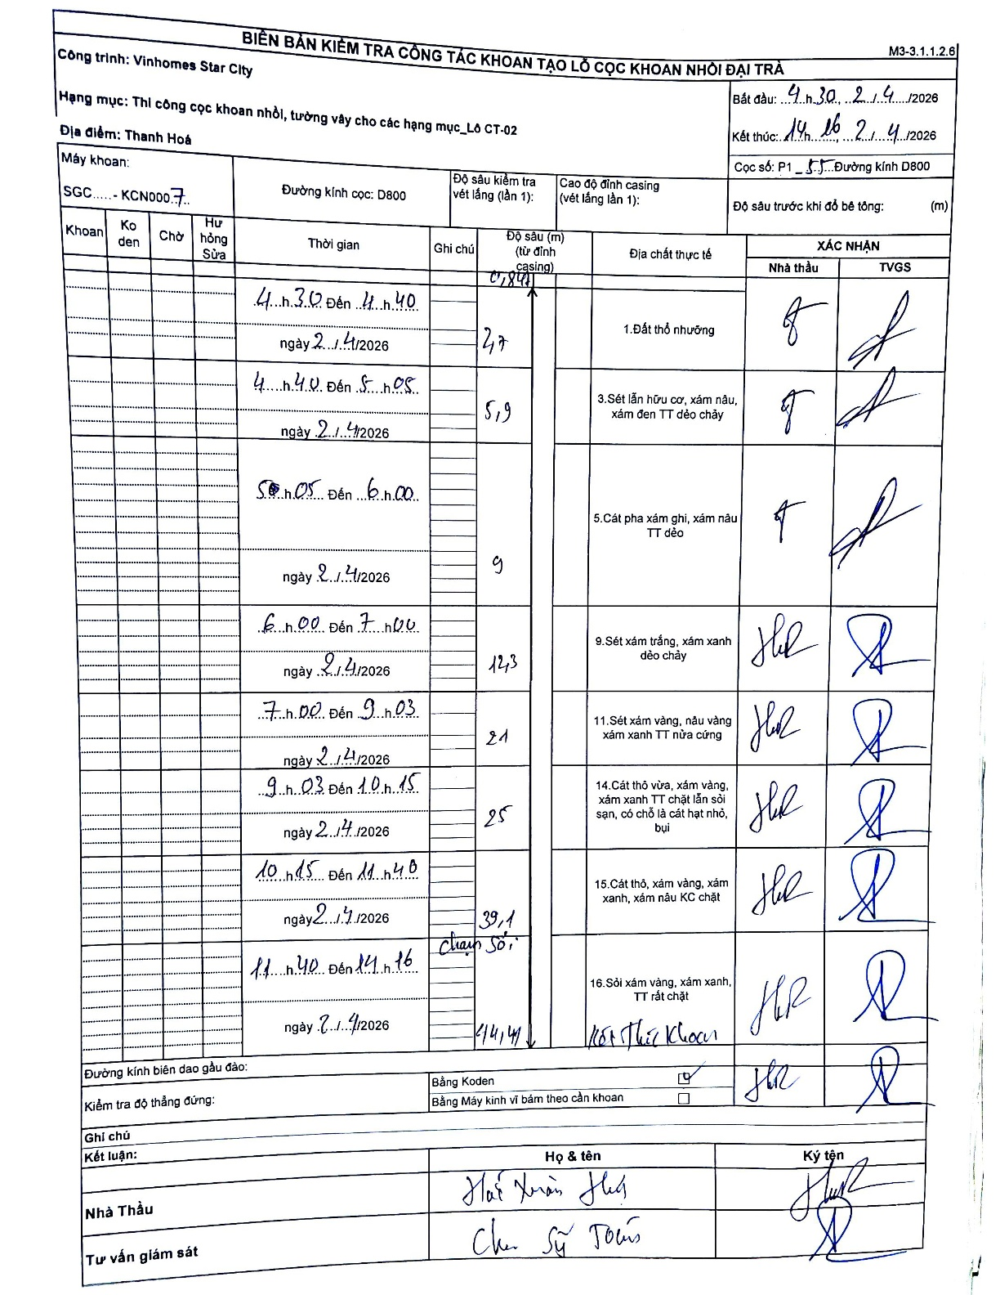
Dự án | Star City Thanh Hóa
Hạng mục | Thi công cọc khoan nhồi, tường vây cho các hạng mục_Lô CT-02
Tên bộ phận | Thanh Hoá
Số hiệu cọc | P1-55
Tên Máy khoan | SGC-KCN0007
Đường kính | D800
Bắt đầu thi công | 04:30 21/04/2026
Kết thúc thi công | 14:16 21/04/2026

Địa chất TT | Đường kính | Mô tả lớp thiết kế | Từ (h) | Đến (h) | Cao độ từ | Cao độ đến | T.Gian (h) | Dài (m) | V (m/h) | Ghi chú
1.Đất thổ nhưỡng | D800 | Đất thổ nhưỡng | 04:30 21/04/2026 | 04:40 21/04/2026 | -0.84 | -2.7 | 0.17 | 1.86 | 11.16
2 | D800 | Sét lẫn hữu cơ, xám nâu, xám đen TT dẻo chảy | 04:40 21/04/2026 | 05:05 21/04/2026 | -2.7 | -5.9 | 0.42 | 3.2 | 7.68
3 | D800 | Cát pha xám ghi, xám nâu TT dẻo | 05:05 21/04/2026 | 06:00 21/04/2026 | -5.9 | -9 | 0.92 | 3.1 | 3.38
4 | D800 | Sét xám trắng, xám xanh dẻo chảy | 06:00 21/04/2026 | 07:00 21/04/2026 | -9 | -12.3 | 1 | 3.3 | 3.3
5 | D800 | Sét xám vàng, nâu vàng xám xanh TT nửa cứng | 07:00 21/04/2026 | 09:03 21/04/2026 | -12.3 | -21 | 2.05 | 8.7 | 4.24
6 | D800 | Cát thô vừa, xám vàng, xám xanh TT chặt lẫn sỏi sạn, có chỗ là cát hạt nhỏ, bụi | 09:03 21/04/2026 | 10:15 21/04/2026 | -21 | -25 | 1.2 | 4 | 3.33
7 | D800 | Cát thô, xám vàng, xám xanh, xám nâu KC chặt | 10:15 21/04/2026 | 11:40 21/04/2026 | -25 | -39.1 | 1.42 | 14.1 | 9.95
8 | D800 | Sỏi xám vàng, xám xanh, TT rất chặt | 11:40 21/04/2026 | 14:16 21/04/2026 | -39.1 | -44.4 | 2.6 | 5.3 | 2.04 | chạm sỏi, kết thúc khoan

ẢNH BIÊN BẢN GỐC

